官庁連絡確認
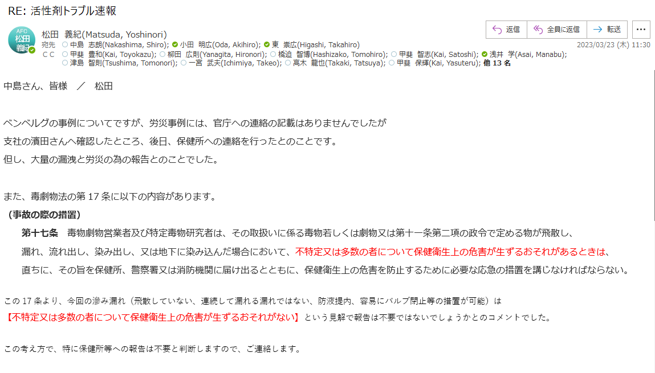

3.16写真
写真
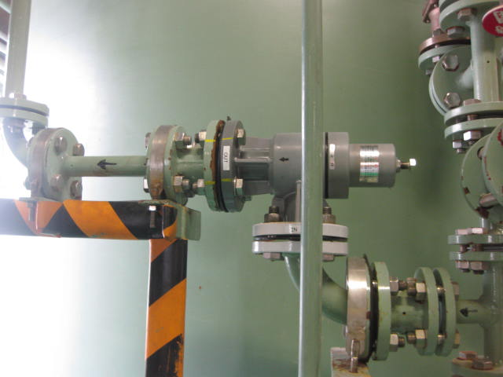
正面
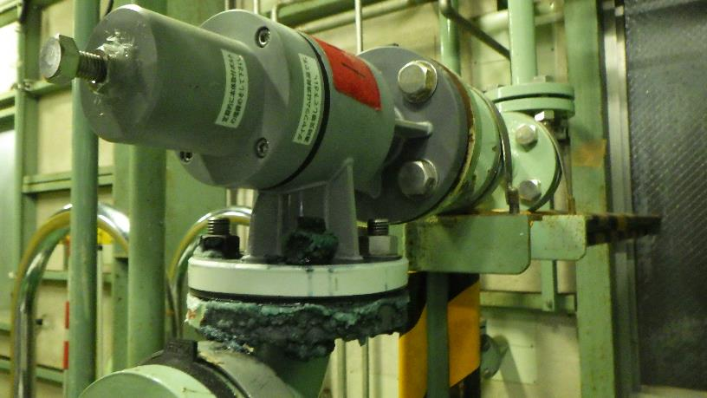
裏側

2023.3.16 70％硫酸移送ポンプ（MP-232)安全弁
一次側（北側）フランジより70％硫酸滲み（漏れ）発見

液の流れ向き

3.17設備見解
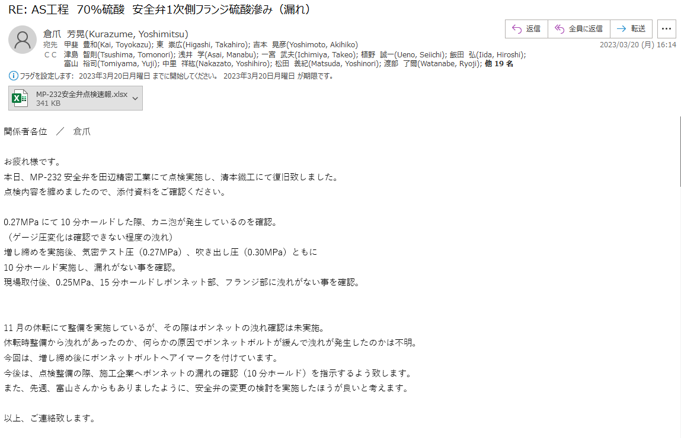

3.17点検速報
MP-232安全弁点検

【点検内容】
取り外した弁を気密テスト実施。（田辺精密工業）
・0.1MPa昇圧時に1分ほどホールドしたが、洩れは確認できなかった。
・その後、徐々に0.27MPa（気密テスト圧）まで昇圧し、10分ホールドした際、ボンネット部より漏れが確認できた。
※田辺精密より写真提供
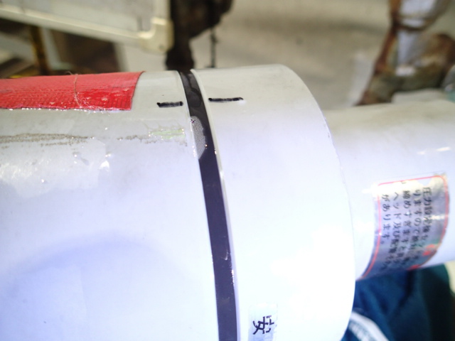

漏れを確認後、以下手順にて点検実施。（田辺精密工業）
・落圧後、増し締めを実施、再度0.27MPaにて10分ホールド実施。ボンネット部の漏れがないのを確認。（2次側はBF取付）
・吹き出し圧力0.30MPaまで昇圧し、10分ホールド実施。ボンネット部の漏れがないのを確認。（2次側はBF取付）
・2次側BFを取外し、通常の作動テスト実施。0.30MPaにて弁が作動することを確認し、0.27MPaにて気密テストを実施。
0.27MPaにて弁2次側、ボンネット部に漏れがない事を確認し、現場取付。

清本鐵工にて現場取付、0.25MPa、15分ホールドの条件にて気密テスト実施。リーク液にて漏れがない事を確認し、製造課へ引き渡し。

【MP-232安全弁構造】

【ボンネット】
当安全弁は1次側に圧がかかる際、
ボンネット部にも圧がかかる構造

【一般的な安全弁構造】
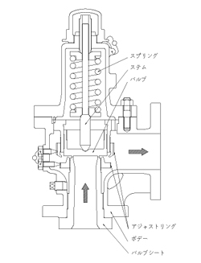

【ボンネット】
1次側の圧は弁体と弁座にてシート
されているため、ボンネット部には
圧が掛からない構造

3.17整備写真
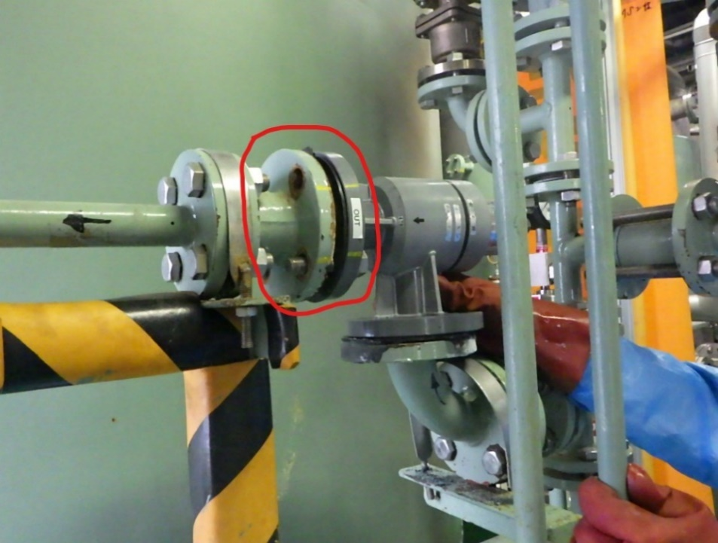
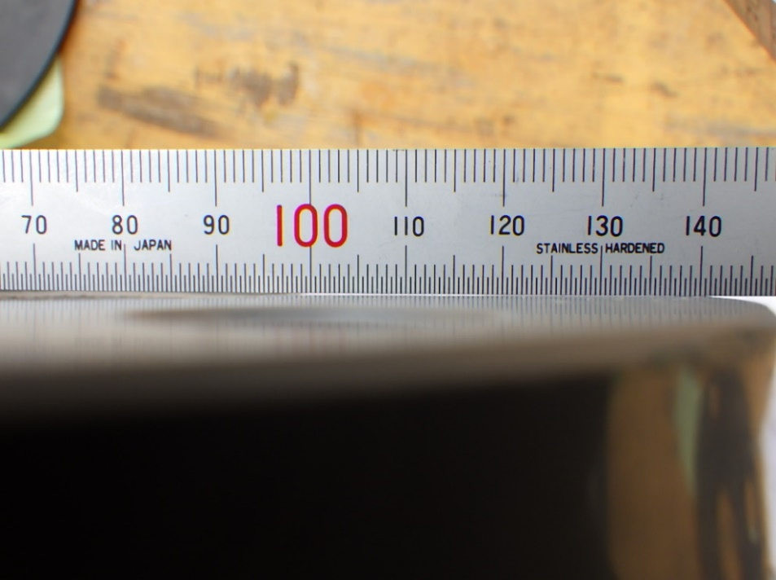
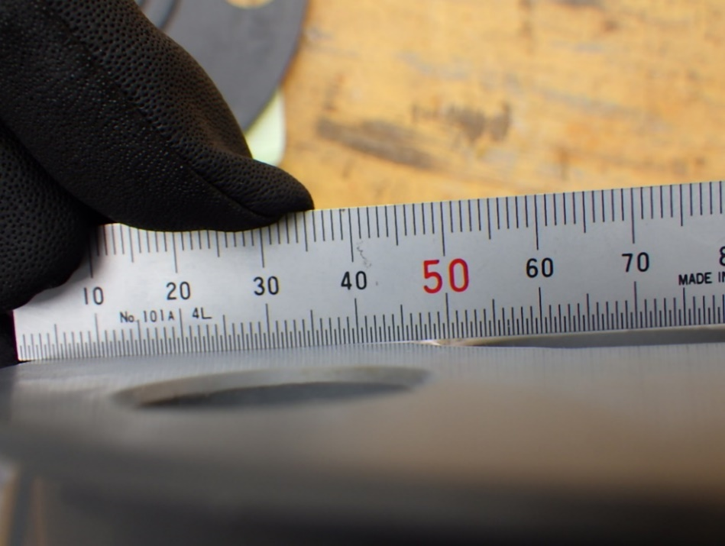

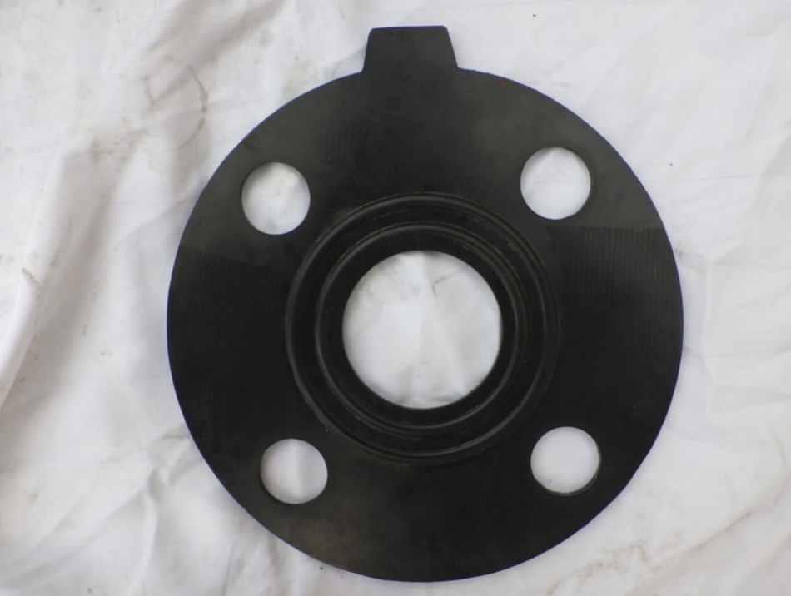
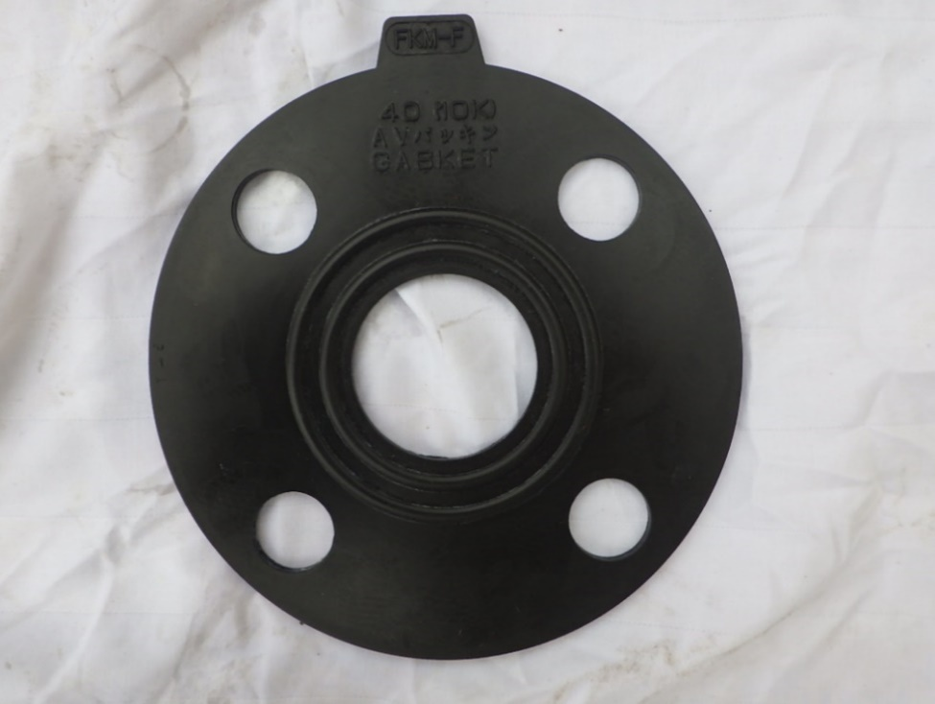

3.19写真
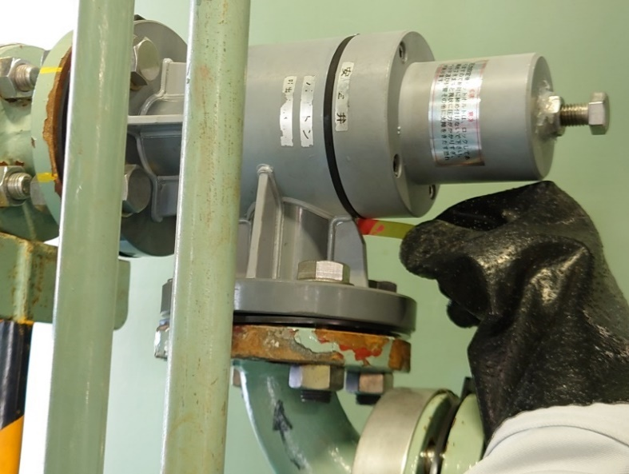
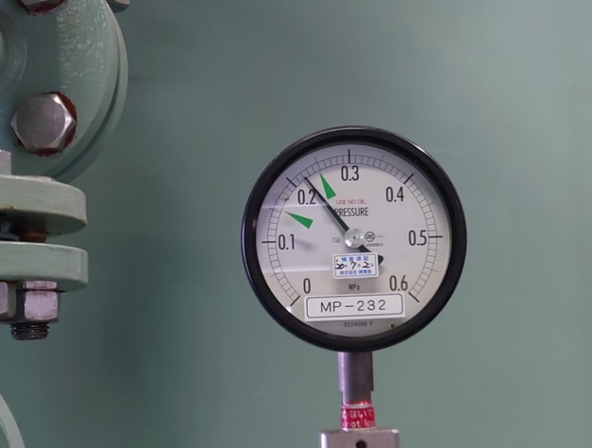
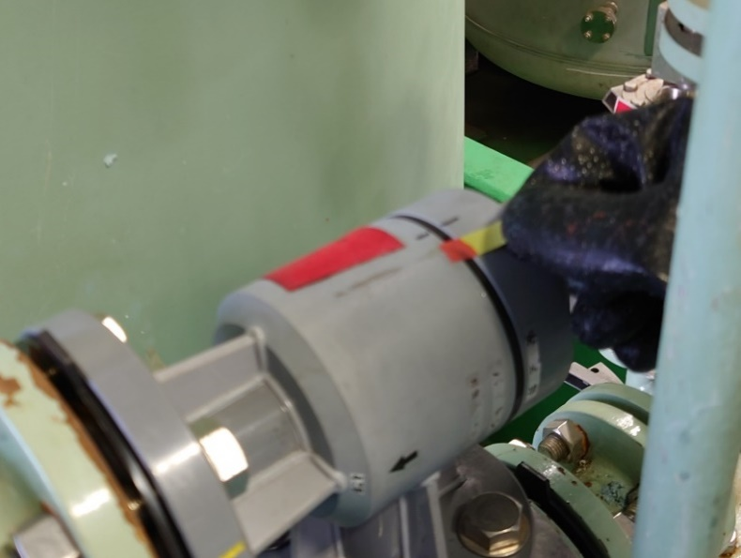

・3.19（日）10：00停止中圧力（0.22ＭＰａ） | A・安全弁上部 | B・安全弁下部
※3/17（金）運転時0.23MPａまで上昇確認済み。

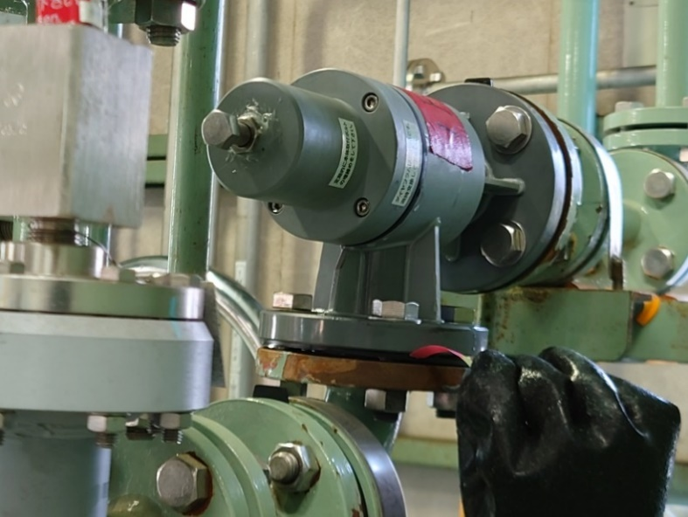
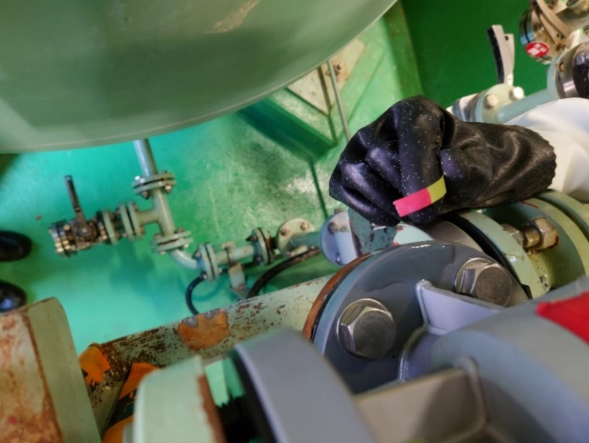
安全弁のこのパッキン（ガスケット）よりの
漏れと推測します。

 | C・安全弁1次側フランジ（B写真下フランジ） | D・安全弁１次側フランジ（上部に液あり）

3.20整備記録
MP-232安全弁点検

【点検内容】
取り外した弁を気密テスト実施。（田辺精密工業）
・0.1MPa昇圧時に1分ほどホールドしたが、洩れは確認できなかった。
・その後、徐々に0.27MPa（気密テスト圧）まで昇圧し、10分ホールドした際、ボンネット部より漏れが確認できた。
※田辺精密より写真提供

漏れを確認後、以下手順にて点検実施。（田辺精密工業）
・落圧後、増し締めを実施、再度0.27MPaにて10分ホールド実施。ボンネット部の漏れがないのを確認。（2次側はBF取付）
・吹き出し圧力0.30MPaまで昇圧し、10分ホールド実施。ボンネット部の漏れがないのを確認。（2次側はBF取付）
・2次側BFを取外し、通常の作動テスト実施。0.30MPaにて弁が作動することを確認し、0.27MPaにて気密テストを実施。
0.27MPaにて弁2次側、ボンネット部に漏れがない事を確認し、現場取付。

清本鐵工にて現場取付、0.25MPa、15分ホールドの条件にて気密テスト実施。リーク液にて漏れがない事を確認し、製造課へ引き渡し。

【MP-232安全弁構造】

【ボンネット】
当安全弁は1次側に圧がかかる際、
ボンネット部にも圧がかかる構造

【一般的な安全弁構造】

【ボンネット】
1次側の圧は弁体と弁座にてシート
されているため、ボンネット部には
圧が掛からない構造

3.21写真
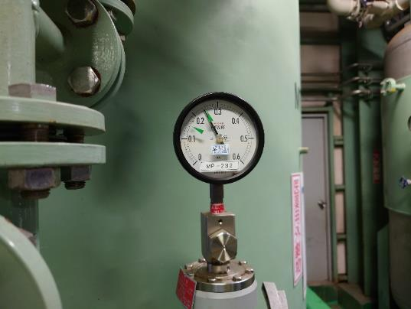

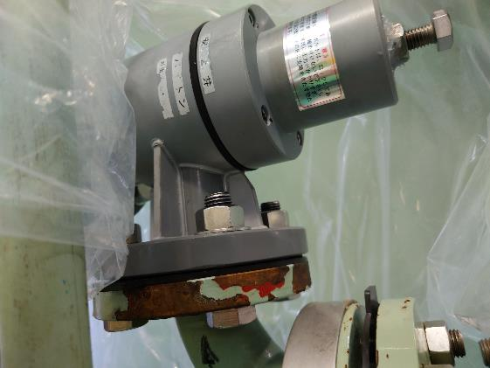

最高圧力０．２５ＭＰａ

MT-231→MP-232→MK-03（3F）
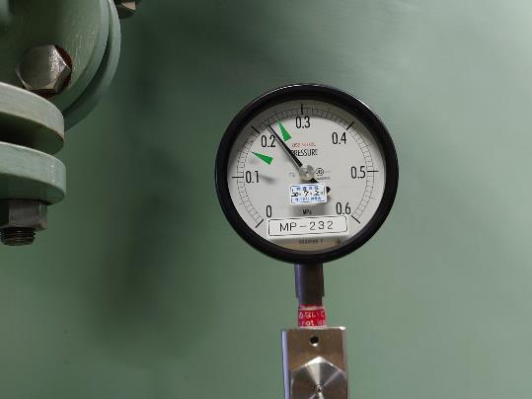
赤丸の所が気になる。

最高圧力０．２３ＭＰａ
 | ※赤の部分がｐH試験紙でオレンジ色が出るので
 | 確認してほしい。

MT-231→MP-232→MK-04（4F）

